Лист1
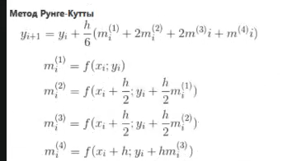
ti | y1 | y1 | m1 | m2 | m3 | m4 | Y | N | Погрешность | Погрешность по Рунге-Кутта | t
0 | 0 | 1 | 3.00 | 3.21 | 3.2244777029 | 3.48 | 15.92 |  | 1 | 0.018 | 0
0.1 | 0.1 | 1.21 | 3.54 | 3.82 | 3.8317604347 | 4.16 | 18.88 | 1 | 1.11 | 0.016 |  | 4-го порядка
0.2 | 0.2 | 1.44 | 4.16 | 4.52 | 4.5362012492 | 4.95 | 22.32 | 2 | 1.240 | 0.014
0.3 | 0.3 | 1.69 | 4.88 | 5.33 | 5.35665518 | 5.87 | 26.33 | 3 | 1.390 | 0.011
0.4 | 0.4 | 1.96 | 5.72 | 6.29 | 6.3151758192 | 6.95 | 31.00 | 4 | 1.560 | 0.008
0.5 | 0.5 | 2.25 | 6.71 | 7.40 | 7.4375085481 | 8.22 | 36.48 | 5 | 1.750 | 0.005
0.6 | 0.6 | 2.56 | 7.86 | 8.71 | 8.7536562808 | 9.71 | 42.90 | 6 | 1.960 | 0.002
0.7 | 0.7 | 2.89 | 9.22 | 10.25 | 10.298527542 | 11.45 | 50.44 | 7 | 2.190 | 0.001
0.8 | 0.8 | 3.24 | 10.81 | 12.05 | 12.112678138 | 13.50 | 59.29 | 8 | 2.440 | 0.005
0.9 | 0.9 | 3.61 | 12.68 | 14.17 | 14.243159254 | 15.91 | 69.68 | 9 | 2.710 | 0.008
1 | 1 | 4 | 14.87 | 16.66 | 16.744486559 | 18.73 | 81.88 | 10 | 3.000 | 0.012

график приближенных и точных решений
график погрешностей

график погрешностей по правилу Рунге

